Hoja1
Nro |  |  | Ramo | Subramo | Producto | Origen de la operación | Transacción |  |  | Condición | Descripcion | Blocking Point | Checking Set | Auto-Approvable | DefaultApprovalBlockingPoint | Default Edit Before Bind | Default Duration Type
 | Codigo | Nombre Pauta | Las celdas vacías indican que aplica para todos |  |  |  | Emision | Endoso | Renovación |  |  | que punto bloquea? | cuando se controla? | se permite autoaprobarlo? (si tiene los permisos) | punto hasta el que se aprueba por default | una vez que se autorizo, se puede editar la poliza? | duración por defecto de la autorización? | Valor de comparación
1 | CCO_EMP_TIPO_017 | Casco-JET SKY/Motos de agua/Similares | Casco | Embarcaciones de Placer y comerciales |  | Todas | X | X | X | Se selecciona Tipo de embarcación = Jet Sky, Motos de agua y similares | La suscripción de (tipo de embarcacion Seleccionada), requiere autorización de suscriptor | Quote | PreQuote | No | NonBlocking | Sí | Fin de vigencia
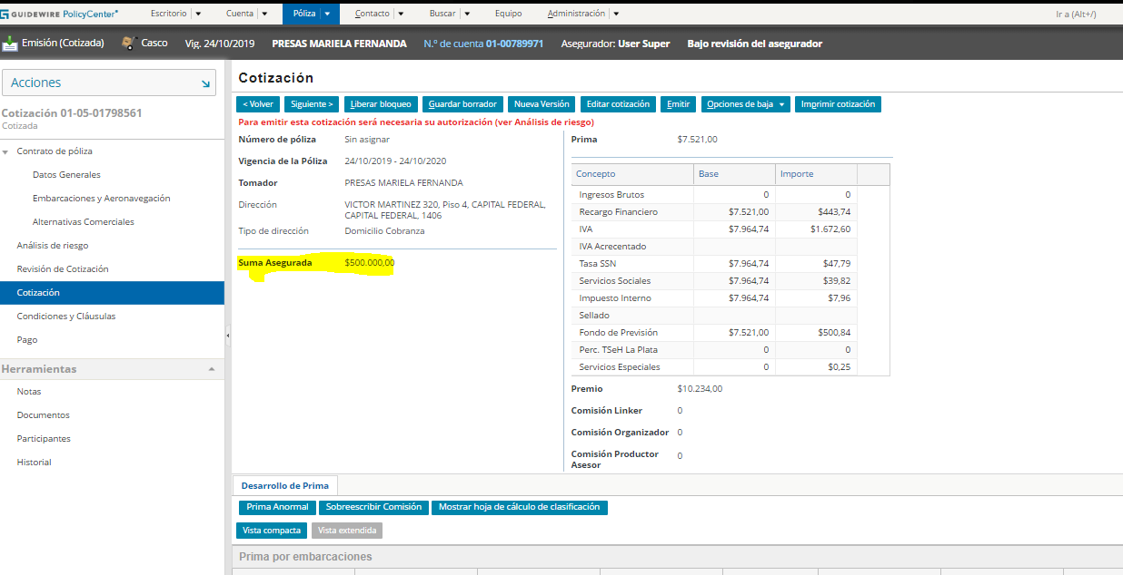
2 | REASEGURO_COM_FAM_SA-limite_01 | Combinado Familiar-Límite global contrato Reaseguro | Combinado | Combinado Familiar |  | Todas | x | x | x | 1- cuando la moneda es Pesos ARG y la SA es mayor a $ 255.000.000,- o 2-cuando la moneda es Dólar y la SA es mayor a U$S 3.000.000,- | La Suma Asegurada Global supera el límite del contrato Automático - (mostar SA global) | Quote | PreQuote | No | NonBlocking | Sí | Fin de vigencia | La SA Global a utilizar para la comparación es la que se muestra en la pantalla Cotización de cada transacción
3 | REASEGURO_ROBO_SA-limite_02 | Robo-Límite global contrato Reaseguro | Robo |  |  | Todas | x | x | x | 1- cuando la moneda es Pesos ARG y la SA es mayor a $ 425.000.000,- o 2-cuando la moneda es Dólar y la SA es mayor a U$S 5.000.000,- | La Suma Asegurada Global supera el límite del contrato Automático - (mostar SA global) | Quote | PreQuote | No | NonBlocking | Sí | Fin de vigencia
4 | REASEGURO_SEGURO-TECNICO_SA-limite_03 | Seguro Técnico-Límite global contrato Reaseguro | Seguro Técnico |  |  | Todas | x | x | x | 1- cuando la moneda es Pesos ARG y la SA es mayor a $ 2.550.000.000,- o 2-cuando la moneda es Dólar y la SA es mayor a U$S 30.000.000,- | La Suma Asegurada Global supera el límite del contrato Automático - (mostar SA global) | Quote | PreQuote | No | NonBlocking | Sí | Fin de vigencia
5 | REASEGURO_INT_COM_SA-limite_04 | Integral de comercio-Límite global contrato Reaseguro | Combinado | Integral de Comercio |  | Todas | x | x | x | 1- cuando la moneda es Pesos ARG y la SA es mayor a $ 2.550.000.000,- o 2-cuando la moneda es Dólar y la SA es mayor a U$S 30.000.000,- | La Suma Asegurada Global supera el límite del contrato Automático - (mostar SA global) | Quote | PreQuote | No | NonBlocking | Sí | Fin de vigencia
6 | REASEGURO_INT_CONS_SA-limite_05 | Integral de consorcio-Límite global contrato Reaseguro | Combinado | Integral de Consorcio |  | Todas | x | x | x | 1- cuando la moneda es Pesos ARG y la SA es mayor a $ 2.550.000.000,- o 2-cuando la moneda es Dólar y la SA es mayor a U$S 30.000.000,- | La Suma Asegurada Global supera el límite del contrato Automático - (mostar SA global) | Quote | PreQuote | No | NonBlocking | Sí | Fin de vigencia
7 | REASEGURO_INCENDIO_SA-limite_06 | Incendio-Límite global contrato Reaseguro | Incendio |  |  | Todas | x | x | x | 1- cuando la moneda es Pesos ARG y la SA es mayor a $ 2.550.000.000,- o 2-cuando la moneda es Dólar y la SA es mayor a U$S 30.000.000,- | La Suma Asegurada Global supera el límite del contrato Automático - (mostar SA global) | Quote | PreQuote | No | NonBlocking | Sí | Fin de vigencia
8 | REASEGURO_TRO_SA-limite_07 | TRO-Límite global contrato Reaseguro | TRO |  |  | Todas | x | x | x | 1- cuando la moneda es Pesos ARG y la SA es mayor a $ 2.550.000.000,- o 2-cuando la moneda es Dólar y la SA es mayor a U$S 30.000.000,- | La Suma Asegurada Global supera el límite del contrato Automático - (mostar SA global) | Quote | PreQuote | No | NonBlocking | Sí | Fin de vigencia
9 | REASEGURO_TRANSPORTE_SA-limite_08 | Transporte-Límite global contrato Reaseguro | Transporte |  |  | Todas | x | x | x | 1- cuando la moneda es Pesos ARG y la SA es mayor a $ 85.000.000,- o 2-cuando la moneda es Dólar y la SA es mayor a U$S 1.000.000,- | La Suma Asegurada Global supera el límite del contrato Automático - (mostar SA global) | Quote | PreQuote | No | NonBlocking | Sí | Fin de vigencia
10 | REASEGURO_CASCO_SA-limite_09 | Casco-Límite global contrato Reaseguro | Casco |  |  | Todas | x | x | x | 1- cuando la moneda es Pesos ARG y la SA es mayor a $ 85.000.000,- o 2-cuando la moneda es Dólar y la SA es mayor a U$S 1.000.000,- | La Suma Asegurada Global supera el límite del contrato Automático - (mostar SA global) | Quote | PreQuote | No | NonBlocking | Sí | Fin de vigencia
11 | REASEGURO_RC_SA-limite_10 | RC-Límite global contrato Reaseguro | RC |  |  | Todas | x | x | x | 1- cuando la moneda es Pesos ARG y la SA es mayor a $ 255.000.000,- o 2-cuando la moneda es Dólar y la SA es mayor a U$S 3.000.000,- | La Suma Asegurada Global supera el límite del contrato Automático - (mostar SA global) | Quote | PreQuote | No | NonBlocking | Sí | Fin de vigencia
12 | REASEGURO_RIESGOS AGROPECUARIOS_SA-limite_11 | Riesgos Agropecuarios-Límite global por ubicación contrato Reaseguro | Riesgos Agropecuarios | AgroGranizo | Todos | Todas | x | x | x | 1- cuando la moneda es Pesos ARG y alguna sumatoria de SA por ubicación de riesgo es mayor a $ 120.000.000,- o 2-cuando la moneda es Dólar y alguna sumatoria de SA por ubicación de riesgo es mayor a U$S 1.200.000,- | La Suma Asegurada Global por ubicación de riesgo supera el límite del contrato Automático - (mostar SA global por ubicación) | Quote | PreQuote | No | NonBlocking | Sí | Fin de vigencia
13 | REASEGURO_RIESGOS AGROPECUARIOS_SA-limite_12 | Riesgos Agropecuarios-Límite SA por hectárea contrato Reaseguro | Riesgos Agropecuarios | AgroGranizo | Todos | Todas | x | x | x | 1-Cuando la moneda es pesos ARG y en algún lote la SA/hetárea supera los $ 200.000,- o 2-Cuando la moneda es Dolar y en algún lote la SA/hetárea supera los $ 2.300,- | La Suma Asegurada por hectárea supera el límite del contrato Automático - (mostar SA/hectárea cargada) | Quote | PreQuote | No | NonBlocking | Sí | Fin de vigencia
14 | TRAN_ADI_CYD | Adicional carga y descarga | Transporte | Todos | Todos | Todas | x | x | x | El usuario selecciona en la solapa de coberturas adicionales, la cobertura "Carga y descarga, rotura, abolladura…" | El adicional selecionado - (Mostar cobertura Seleccionada)- requiere autorización | Issue | PreQuoteRelease | No | NonBlocking | Sí | Rescinded
15 | TRAN_ADI_DESA | Adicional desaparición | Transporte | Todos | Todos | Todas | x | x | x | El usuario ingresa en la solapa de coberturas adicionales, la cobertura "Desaparición" | El adicional selecionado - (Mostar cobertura Seleccionada) - requiere autorización | Issue | PreQuoteRelease | No | NonBlocking | Sí | Rescinded
16 | TRAN_ADI_FRIGO | Adicional máquina frigorífica | Transporte | Todos | Todos | Todas | x | x | x | El usuario ingresa en la solapa de coberturas adicionales, la cobertura "Descompostura maquina frigorífica" | El adicional selecionado - (Mostar cobertura Seleccionada) - requiere autorización | Issue | PreQuoteRelease | No | NonBlocking | Sí | Rescinded
17 | RAgroPec_Tradicional_000866 | RAgroPec-Tradicional. Control Has mínimas Planchado de suelos | Riesgos Agropecuarios | AgroGranizo | Tradiconal | Todas | x | x | x | Cuando el campo "Superficie Asegurada (Ha)" del riesgo es menor o igual a 6 hectáreas y se encuentra seleccionada la cobertura adicional "Planchado de Suelos" | (mostar la cobertura Planchado de suelo) - La superficie asegurada para este adicional debe ser superior a 6 hectáreas | Quote | PreQuote | No | NonBlocking | Sí | Fin de vigencia
18 | RAgroPec_Retoactividad_000867 | RAgroPec-Retroactividad de Vigencia | Riesgos Agropecuarios | AgroGranizo | Tradiconal y Granizo Extra | Todas | x |  |  | Cuando la fecha "Inicio de Vigencia" de la póliza tenga mas de 15 días de antigüedad respecto de la "Fecha de operación" o "Fecha de Cierre" de la transacción | La fecha de Inicio de Vigencia (mostar la Fecha de inicio de vigencia) supera los (mostrar los días de tolerancia seteados en la pauta (15)) días de retroactividad | Quote | PreQuote | No | NonBlocking | Sí | Fin de vigencia
19 | RAgroPec_Tradicional_000868 | RAgroPec-Tradicional. Control Has mínimas Viento sobre área | Riesgos Agropecuarios | AgroGranizo | Tradiconal | Todas | x | x | x | Cuando el campo "Superficie Asegurada (Ha)" del riesgo es menor o igual a 6 hectáreas y se encuentra seleccionada la cobertura adicional "Vientos" sobre "Área" | (mostar la cobertura Viento Sobre Área) - La superficie asegurada para este adicional debe ser superior a 6 hectáreas | Quote | PreQuote | No | NonBlocking | Sí | Fin de vigencia
 | En todas los UWI que controlan SA, se deben configurar con la funcion de "Comparador de Valores" con la opción de "Como Máximo" para dar rangos de aprobación en los niveles de autoridad

